Прайс-Лист
 |  |  | www.newland.com.ua
 |  |  | www.opt.moda |  |  |  |  |  |  | 0 | 0.00
 |  |  | www.newland.com.ua/viber | optom@newland.com.ua
Бренд |  | Артикул | Товар | Колір | Код | Розмір | Ціна | Ціна зі знижкою | Залишок | Замовлення | Загальна сума
 | ДЛЯ ДІВЧИНКИ
 | Aziz
 | КОМПЛЕКТ НИЖНЬОЇ БІЛИЗНИ
 | Aziz | 4647 | Комплект Білизни 3 од. | Трикотаж; Бавовна100%;
 |  |  |  | білий |  |  | 5.78
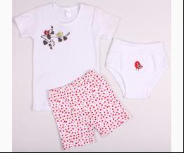
 |  |  |  |  | 344999 | 104 | 5.78 | 0.87 | 1

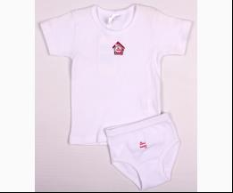
 | Aziz | 008064 | Футболка + Труси | Трикотаж; Бавовна100%;
 |  |  |  | білий |  |  | 3.61
 |  |  |  |  | 313533 | 68 | 3.61 | 0.54 | 2

 | МАЙКА_ФУТБОЛКА НАТІЛЬНА
 | Aziz | 043058 | Майка 3 од. | Трикотаж; Бавовна100%;
 |  |  |  | рожевий |  |  | 7.58
 |  |  |  | Ростовка | 929397 | 68 (1 шт) | 7.58 | 1.14 | 1
 |  |  |  | Ростовка | 929391 | 92 (1 шт) | 7.58 | 1.14 | 1

 | Aziz | 043068 | Майка 3 од. | Трикотаж; Бавовна100%;
 |  |  |  | рожевий/кремовий |  |  | 9.12
 |  |  |  | Ростовка | 929423 | 80 (1 шт) | 9.12 | 1.37 | 1

 | Aziz | 077001 | Майка 3 од. | Трикотаж; Бавовна100%;
 |  |  |  | кремовий |  |  | 9.36
 |  |  |  | Ростовка | 929444 | 68 (1 шт) | 9.36 | 1.40 | 1

 | ТРУСИКИ
 | Aziz | 063005 | Труси 3 од. | Трикотаж; Бавовна100%;
 |  |  |  | рожевий |  |  | 6.50
 |  |  |  |  | 323094 | 104 | 6.50 | 0.97 | 1

 | Bebetto
 | МАЙКА_ФУТБОЛКА НАТІЛЬНА
 | Bebetto | BBT-X009 | Майка 2 од. | Трикотаж; Бавовна100%;
 |  |  |  | білий |  |  | 5.89
 |  |  |  | Ростовка | 929477 | 98 (1 шт) | 5.89 | 5.89 | 1

 |  |  |  | рожевий |  |  | 5.89
 |  |  |  | Ростовка | 929478 | 98 (1 шт) | 5.89 | 5.89 | 1

 | BiyoKids
 | БЮСТГАЛТЕР
 | BiyoKids | 153 | Бюстгалтер | Трикотаж; Бавовна95%,еластан5%;
 |  |  |  | mix |  |  | 3.15
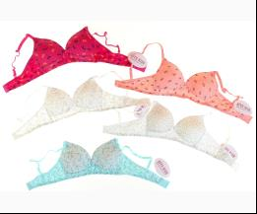
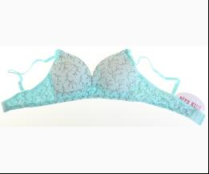
 |  |  |  | Ростовка | 943200 | 152 (5 шт) | 15.75 | 15.75 | 5
 |  |  |  | Ростовка | 943201 | 164 (5 шт) | 15.75 | 15.75 | 3

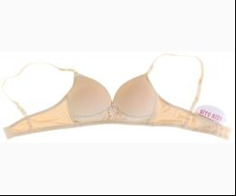
 | BiyoKids | 152 | Бюстгалтер | Трикотаж; Бавовна95%,еластан5%;
 |  |  |  | бежевий |  |  | 3.15
 |  |  |  | Ростовка | 944107 | 152 (5 шт) | 15.75 | 15.75 | 3
 |  |  |  | Ростовка | 944110 | 164 (5 шт) | 15.75 | 15.75 | 3

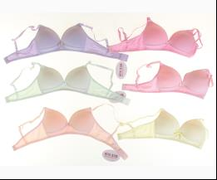
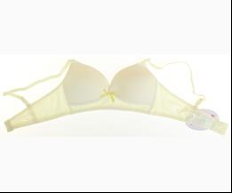
 | BiyoKids | 151 | Бюстгалтер | Трикотаж; Бавовна95%,еластан5%;
 |  |  |  | mix |  |  | 3.15
 |  |  |  | Ростовка | 944105 | 152 (6 шт) | 18.90 | 18.90 | 3
 |  |  |  | Ростовка | 944106 | 164 (6 шт) | 18.90 | 18.90 | 2

 | МАЙКА_ФУТБОЛКА НАТІЛЬНА
 | BiyoKids | 1861 | Майка | Трикотаж; Бавовна95%,еластан5%;
 |  |  |  | mix |  |  | 1.80
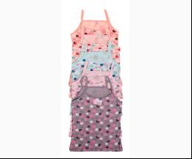
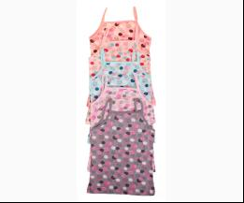
 |  |  |  | Ростовка | 943213 | 140 (5 шт) | 9.00 | 9.00 | 1

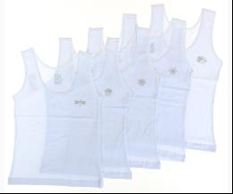
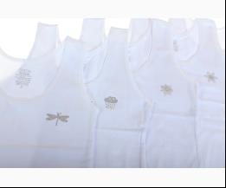
 | BiyoKids | 1787 | Майка | Трикотаж; Бавовна95%,еластан5%;
 |  |  |  | білий |  |  | 2.20
 |  |  |  | Ростовка | 944128 | 92 (5 шт) | 11.00 | 11.00 | 2

 |  |  |  |  | 536808 | 92 | 2.20 | 2.20 | 4

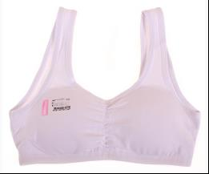
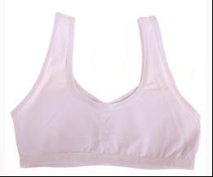
 | BiyoKids | 118 | Майка - Топ | Трикотаж; Бавовна95%,еластан5%;
 |  |  |  | білий |  |  | 1.95
 |  |  |  | Ростовка | 943177 | 152 (5 шт) | 9.75 | 9.75 | 10
 |  |  |  | Ростовка | 943180 | 164 (5 шт) | 9.75 | 9.75 | 11

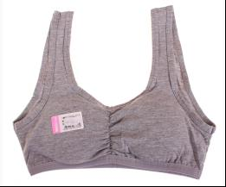
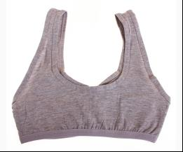
 |  |  |  | м-сірий |  |  | 1.80
 |  |  |  | Ростовка | 943175 | 140 (5 шт) | 9.00 | 9.00 | 2
 |  |  |  | Ростовка | 943178 | 152 (5 шт) | 9.00 | 9.00 | 8
 |  |  |  | Ростовка | 943181 | 164 (5 шт) | 9.00 | 9.00 | 10

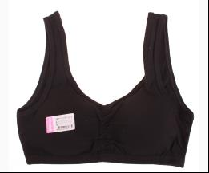
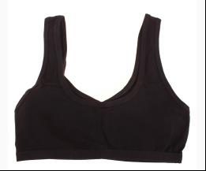
 |  |  |  | чорний |  |  | 1.95
 |  |  |  | Ростовка | 943179 | 152 (5 шт) | 9.75 | 9.75 | 13
 |  |  |  | Ростовка | 943182 | 164 (5 шт) | 9.75 | 9.75 | 13

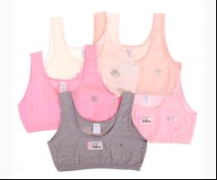
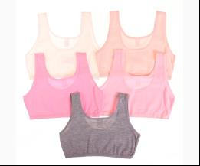
 | BiyoKids | 103 | Майка - Топ | Трикотаж; Бавовна95%,еластан5%;
 |  |  |  | mix |  |  | 1.30
 |  |  |  | Ростовка | 943165 | 152 (5 шт) | 6.50 | 6.50 | 1
 |  |  |  | Ростовка | 943166 | 164 (5 шт) | 6.50 | 6.50 | 5

 |  |  |  |  | 533644 | 164 | 1.30 | 1.30 | 4

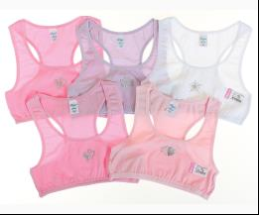
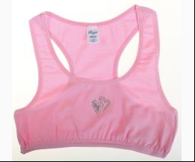
 | BiyoKids | 123 | Майка - Топ | Трикотаж; Бавовна95%,еластан5%;
 |  |  |  | mix |  |  | 1.30
 |  |  |  | Ростовка | 943186 | 140 (5 шт) | 6.50 | 6.50 | 5
 |  |  |  | Ростовка | 943187 | 152 (5 шт) | 6.50 | 6.50 | 4
 |  |  |  | Ростовка | 943188 | 164 (5 шт) | 6.50 | 6.50 | 7

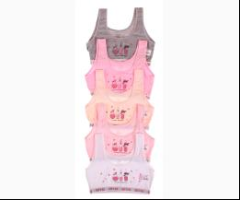
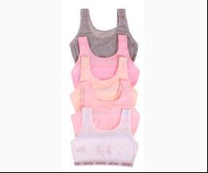
 | BiyoKids | 127 | Майка - Топ | Трикотаж; Бавовна95%,еластан5%;
 |  |  |  | mix |  |  | 1.80
 |  |  |  |  | 533653 | 164 | 1.80 | 1.80 | 3

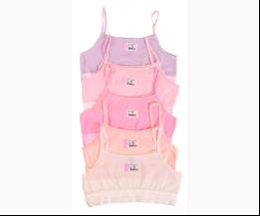
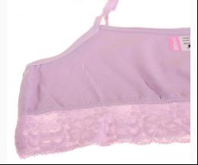
 | BiyoKids | 129 | Майка - Топ | Трикотаж; Бавовна95%,еластан5%;
 |  |  |  | mix |  |  | 1.20
 |  |  |  | Ростовка | 943193 | 152 (5 шт) | 6.00 | 6.00 | 1
 |  |  |  | Ростовка | 943194 | 164 (5 шт) | 6.00 | 6.00 | 6

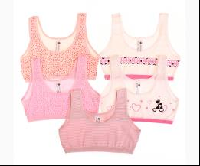
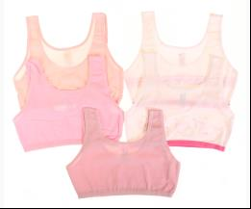
 | BiyoKids | 225 | Майка - Топ | Трикотаж; Бавовна95%,еластан5%;
 |  |  |  | mix |  |  | 1.30
 |  |  |  | Ростовка | 943233 | 164 (5 шт) | 6.50 | 6.50 | 1

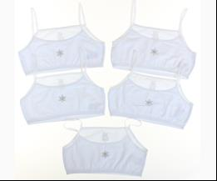
 | BiyoKids | 107 | Майка - Топ | Трикотаж; Бавовна95%,еластан5%;
 |  |  |  | білий |  |  | 1.05
 |  |  |  | Ростовка | 944093 | 152 (5 шт) | 5.25 | 5.25 | 1
 |  |  |  | Ростовка | 944094 | 164 (5 шт) | 5.25 | 5.25 | 6

 |  |  |  |  | 536835 | 164 | 1.05 | 1.05 | 1

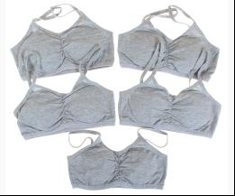
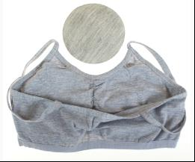
 | BiyoKids | 119 | Майка - Топ | Трикотаж; Бавовна95%,еластан5%;
 |  |  |  | м-сірий |  |  | 1.50
 |  |  |  | Ростовка | 944096 | 152 (5 шт) | 7.50 | 7.50 | 4
 |  |  |  | Ростовка | 944099 | 164 (5 шт) | 7.50 | 7.50 | 7

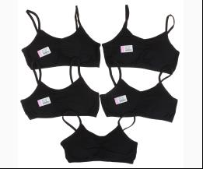
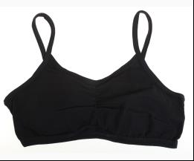
 |  |  |  | чорний |  |  | 1.50
 |  |  |  | Ростовка | 944097 | 152 (5 шт) | 7.50 | 7.50 | 1
 |  |  |  | Ростовка | 944100 | 164 (5 шт) | 7.50 | 7.50 | 4

 | ТРУСИКИ
 | BiyoKids | 1081 | Труси | Трикотаж; Бавовна95%,еластан5%;
 |  |  |  | mix |  |  | 1.05
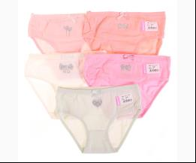
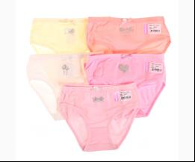
 |  |  |  | Ростовка | 943173 | 164 (10 шт) | 10.50 | 10.50 | 4

 |  |  |  |  | 533663 | 128 | 1.05 | 1.05 | 5

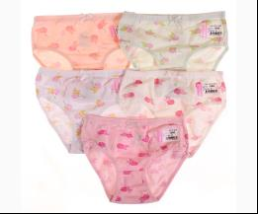
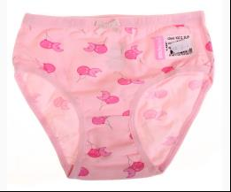
 | BiyoKids | 1368 | Труси | Трикотаж; Бавовна95%,еластан5%;
 |  |  |  | mix |  |  | 1.00
 |  |  |  | Ростовка | 943198 | 140 (10 шт) | 10.00 | 10.00 | 2
 |  |  |  | Ростовка | 943199 | 152 (10 шт) | 10.00 | 10.00 | 5

 |  |  |  |  | 533604 | 140 | 1.00 | 1.00 | 8

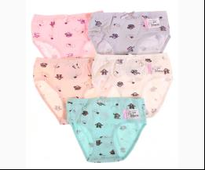
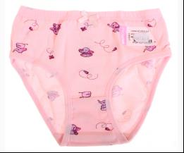
 | BiyoKids | 1949 | Труси | Трикотаж; Бавовна95%,еластан5%;
 |  |  |  | mix |  |  | 1.05
 |  |  |  |  | 533607 | 104 | 1.05 | 1.05 | 2
 |  |  |  |  | 533606 | 92 | 1.05 | 1.05 | 5

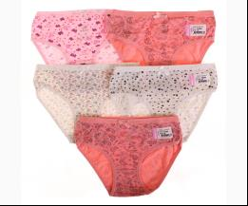
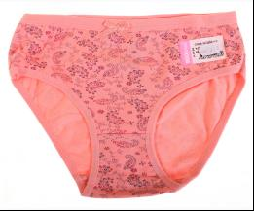
 | BiyoKids | 1946 | Труси | Трикотаж; Бавовна95%,еластан5%;
 |  |  |  | mix |  |  | 1.05
 |  |  |  | Ростовка | 943220 | 140 (10 шт) | 10.50 | 10.50 | 9
 |  |  |  | Ростовка | 943221 | 152 (10 шт) | 10.50 | 10.50 | 8

 |  |  |  |  | 533611 | 152 | 1.05 | 1.05 | 5

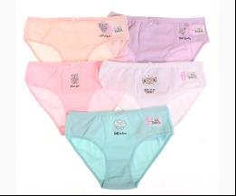
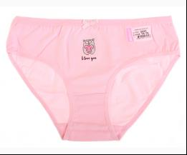
 | BiyoKids | 3223 | Труси | Трикотаж; Бавовна95%,еластан5%;
 |  |  |  | mix |  |  | 1.05
 |  |  |  |  | 533666 | 164 | 1.05 | 1.05 | 3

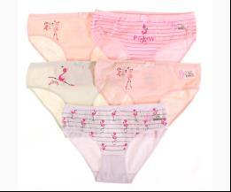
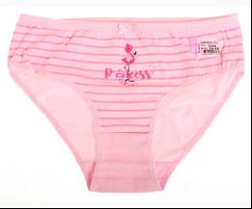
 | BiyoKids | 3226 | Труси | Трикотаж; Бавовна95%,еластан5%;
 |  |  |  | mix |  |  | 1.05
 |  |  |  |  | 533668 | 164 | 1.05 | 1.05 | 5

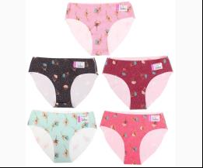
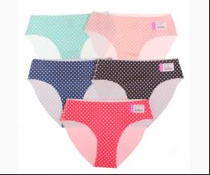
 | BiyoKids | 211 | Труси | Трикотаж; Бавовна95%,еластан5%;
 |  |  |  | mix |  |  | 1.35
 |  |  |  | Ростовка | 943230 | M (10 шт) | 13.50 | 13.50 | 13
 |  |  |  | Ростовка | 943229 | S (10 шт) | 13.50 | 13.50 | 13

 |  |  |  |  | 533671 | M | 1.35 | 1.35 | 5
 |  |  |  |  | 533670 | S | 1.35 | 1.35 | 5

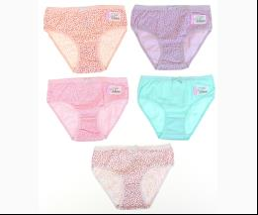
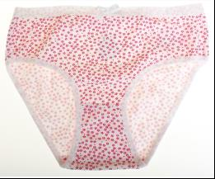
 | BiyoKids | 1716 | Труси | Трикотаж; Бавовна95%,еластан5%;
 |  |  |  | mix |  |  | 1.00
 |  |  |  | Ростовка | 944125 | 140 (10 шт) | 10.00 | 10.00 | 2
 |  |  |  | Ростовка | 944126 | 152 (10 шт) | 10.00 | 10.00 | 1

 |  |  |  |  | 536844 | 140 | 1.00 | 1.00 | 5
 |  |  |  |  | 536845 | 152 | 1.00 | 1.00 | 7

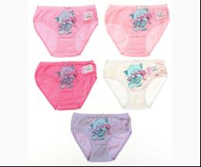
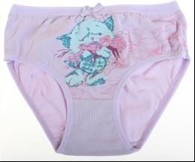
 | BiyoKids | 1618 | Труси | Трикотаж; Бавовна95%,еластан5%;
 |  |  |  | mix |  |  | 1.00
 |  |  |  | Ростовка | 944116 | 140 (10 шт) | 10.00 | 10.00 | 1
 |  |  |  | Ростовка | 944117 | 152 (10 шт) | 10.00 | 10.00 | 2

 |  |  |  |  | 536855 | 140 | 1.00 | 1.00 | 5

 | BiyoKids | 3267 | Труси | Трикотаж; Бавовна95%,еластан5%;
 |  |  |  | mix |  |  | 1.15
 |  |  |  | Ростовка | 945454 | 164 (10 шт) | 11.50 | 11.50 | 1

 |  |  |  |  | 541495 | 164 | 1.15 | 1.15 | 5

 | BiyoKids | 3266 | Труси | Трикотаж; Бавовна95%,еластан5%;
 |  |  |  | mix |  |  | 1.15
 |  |  |  | Ростовка | 945453 | 164 (10 шт) | 11.50 | 11.50 | 5

 | BiyoKids | 1693 | Труси | Трикотаж; Бавовна95%,еластан5%;
 |  |  |  | mix |  |  | 1.05
 |  |  |  | Ростовка | 945428 | 140 (10 шт) | 10.50 | 10.50 | 5
 |  |  |  | Ростовка | 945429 | 152 (10 шт) | 10.50 | 10.50 | 6

 |  |  |  |  | 541498 | 140 | 1.05 | 1.05 | 5
 |  |  |  |  | 541499 | 152 | 1.05 | 1.05 | 5

 | BiyoKids | 1948 | Труси | Трикотаж; Бавовна95%,еластан5%;
 |  |  |  | mix |  |  | 1.05
 |  |  |  |  | 541501 | 128 | 1.05 | 1.05 | 2

 | BiyoKids | 1906 | Труси | Трикотаж; Бавовна95%,еластан5%;
 |  |  |  | mix |  |  | 1.05
 |  |  |  | Ростовка | 945437 | 140 (10 шт) | 10.50 | 10.50 | 5
 |  |  |  | Ростовка | 945438 | 152 (10 шт) | 10.50 | 10.50 | 4

 |  |  |  |  | 541520 | 140 | 1.05 | 1.05 | 5
 |  |  |  |  | 541521 | 152 | 1.05 | 1.05 | 5

 | Brix
 | МАЙКА_ФУТБОЛКА НАТІЛЬНА
 | Brix | 6000 | Майка | Трикотаж; Бавовна100%;
 |  |  |  | білий |  |  | 1.50
 |  |  |  | Ростовка | 911117 | 104 (1 шт) | 1.50 | 1.50 | 1
 |  |  |  | Ростовка | 907107 | 92 (1 шт) | 1.50 | 1.50 | 6

 | Brix | 6001 | Майка | Трикотаж; Бавовна100%;
 |  |  |  | білий |  |  | 1.75
 |  |  |  | Ростовка | 911122 | 104 (1 шт) | 1.75 | 1.75 | 5
 |  |  |  | Ростовка | 911126 | 152 (1 шт) | 1.75 | 1.75 | 1
 |  |  |  | Ростовка | 907108 | 92 (1 шт) | 1.75 | 1.75 | 7

 | Brix | 6002 | Майка | Трикотаж; Бавовна100%;
 |  |  |  | білий |  |  | 2.00
 |  |  |  | Ростовка | 911764 | 152 (1 шт) | 2.00 | 2.00 | 3

 | Brix | 6003 | Майка | Трикотаж; Бавовна100%;
 |  |  |  | білий |  |  | 1.70
 |  |  |  | Ростовка | 911130 | 140 (1 шт) | 1.70 | 1.70 | 3
 |  |  |  | Ростовка | 907110 | 92 (1 шт) | 1.70 | 1.70 | 7

 | Brix | 7135-18 | Майка | Трикотаж; Бавовна100%;
 |  |  |  | білий |  |  | 1.80
 |  |  |  | Ростовка | 911099 | 92 (1 шт) | 1.80 | 1.80 | 4

 |  |  |  | рожевий |  |  | 1.80
 |  |  |  | Ростовка | 907120 | 92 (1 шт) | 1.80 | 1.80 | 5

 | Brix | 7235-18 | Майка | Трикотаж; Бавовна100%;
 |  |  |  | білий |  |  | 1.95
 |  |  |  | Ростовка | 911111 | 92 (1 шт) | 1.95 | 1.95 | 5

 |  |  |  | рожевий |  |  | 1.95
 |  |  |  | Ростовка | 911146 | 152 (1 шт) | 1.95 | 1.95 | 5
 |  |  |  | Ростовка | 907122 | 92 (1 шт) | 1.95 | 1.95 | 8

 | Brix | 7213 | Майка | Трикотаж; Бавовна100%;
 |  |  |  | білий |  |  | 1.95
 |  |  |  | Ростовка | 911106 | 104 (1 шт) | 1.95 | 1.95 | 4
 |  |  |  | Ростовка | 911110 | 152 (1 шт) | 1.95 | 1.95 | 3
 |  |  |  | Ростовка | 911105 | 92 (1 шт) | 1.95 | 1.95 | 7

 |  |  |  | рожевий |  |  | 1.95
 |  |  |  | Ростовка | 911137 | 104 (1 шт) | 1.95 | 1.95 | 1
 |  |  |  | Ростовка | 911141 | 152 (1 шт) | 1.95 | 1.95 | 5
 |  |  |  | Ростовка | 907121 | 92 (1 шт) | 1.95 | 1.95 | 9

 | Brix | 7139 | Майка | Трикотаж; Бавовна100%;
 |  |  |  | білий |  |  | 2.20
 |  |  |  | Ростовка | 911850 | 152 (2 шт) | 4.40 | 4.40 | 2
 |  |  |  | Ростовка | 911845 | 92 (2 шт) | 4.40 | 4.40 | 2

 |  |  |  |  | 463363 | 140 | 2.20 | 2.20 | 1

 | Brix | 6119 | Майка | Трикотаж; Бавовна100%;
 |  |  |  | mix |  |  | 2.35
 |  |  |  | Ростовка | 911018 | 92 (2 шт) | 4.70 | 4.70 | 1

 | Brix | 6122 | Майка | Трикотаж; Бавовна100%;
 |  |  |  | mix |  |  | 2.40
 |  |  |  | Ростовка | 911026 | 116 (2 шт) | 4.80 | 4.80 | 1
 |  |  |  | Ростовка | 911024 | 92 (2 шт) | 4.80 | 4.80 | 3

 | Brix | 6126 | Майка | Трикотаж; Бавовна100%;
 |  |  |  | mix |  |  | 2.40
 |  |  |  | Ростовка | 911030 | 92 (2 шт) | 4.80 | 4.80 | 1

 | Brix | 6120 | Майка | Трикотаж; Бавовна100%;
 |  |  |  | mix |  |  | 2.40
 |  |  |  | Ростовка | 912189 | 140 (2 шт) | 4.80 | 4.80 | 1
 |  |  |  | Ростовка | 912190 | 152 (2 шт) | 4.80 | 4.80 | 1
 |  |  |  | Ростовка | 912185 | 92 (2 шт) | 4.80 | 4.80 | 1

 | Brix | 7235-2 | Майка | Трикотаж; Бавовна100%;
 |  |  |  | білий |  |  | 1.95
 |  |  |  | Ростовка | 912217 | 104 (2 шт) | 3.90 | 3.90 | 1
 |  |  |  | Ростовка | 912215 | 92 (2 шт) | 3.90 | 3.90 | 2

 |  |  |  |  | 476486 | 92 | 1.95 | 1.95 | 1

 |  |  |  | рожевий |  |  | 1.95
 |  |  |  | Ростовка | 912226 | 152 (2 шт) | 3.90 | 3.90 | 1
 |  |  |  | Ростовка | 912216 | 92 (2 шт) | 3.90 | 3.90 | 1

 | Brix | 7415 | Футболка | Трикотаж; Бавовна100%;
 |  |  |  | білий |  |  | 2.00
 |  |  |  | Ростовка | 911649 | 104 (1 шт) | 2.00 | 2.00 | 2
 |  |  |  | Ростовка | 911653 | 152 (1 шт) | 2.00 | 2.00 | 1
 |  |  |  | Ростовка | 907125 | 92 (1 шт) | 2.00 | 2.00 | 2

 | Brix | 7413 | Футболка с довгим рукавом | Трикотаж; Бавовна100%;
 |  |  |  | білий |  |  | 3.05
 |  |  |  | Ростовка | 911644 | 104 (1 шт) | 3.05 | 3.05 | 5
 |  |  |  | Ростовка | 911647 | 140 (1 шт) | 3.05 | 3.05 | 4
 |  |  |  | Ростовка | 911648 | 152 (1 шт) | 3.05 | 3.05 | 4
 |  |  |  | Ростовка | 907124 | 92 (1 шт) | 3.05 | 3.05 | 4

 | ТРУСИКИ
 | Brix | 6714 | Труси | Трикотаж; Бавовна95%,еластан5%;
 |  |  |  | mix |  |  | 1.20
 |  |  |  |  | 459783 | 104 | 1.20 | 1.20 | 1
 |  |  |  |  | 459784 | 116 | 1.20 | 1.20 | 1
 |  |  |  |  | 459785 | 128 | 1.20 | 1.20 | 1

 | Brix | 6713-3 | Труси | Трикотаж; Бавовна95%,еластан5%;
 |  |  |  | рожевий |  |  | 1.05
 |  |  |  |  | 463352 | 152 | 1.05 | 1.05 | 1

 | Brix | 6630-4 | Труси | Трикотаж; Бавовна100%;
 |  |  |  | mix |  |  | 1.00
 |  |  |  |  | 473421 | 140 | 1.00 | 1.00 | 2

 | Brix | 6839 | Труси | Трикотаж; Бавовна95%,еластан5%;
 |  |  |  | mix |  |  | 1.45
 |  |  |  |  | 473433 | 140 | 1.45 | 1.45 | 1
 |  |  |  |  | 473434 | 152 | 1.45 | 1.45 | 3

 | Brix | 6777-4 | Труси | Трикотаж; Бавовна95%,еластан5%;
 |  |  |  | mix |  |  | 1.20
 |  |  |  |  | 476516 | 92 | 1.20 | 1.20 | 1

 | Brix | 6706 | Труси | Трикотаж; Бавовна95%,лайкра5%;
 |  |  |  | рожевий
 |  |  |  |  | 363525 | 110 |  |  | 1

 | Brix | 6901 | Труси-Шорти | Трикотаж; Бавовна95%,еластан5%;
 |  |  |  | mix |  |  | 1.45
 |  |  |  | Ростовка | 911084 | 134 (3 шт) | 4.35 | 4.35 | 1

 | Brix | 6813 | Труси-Шорти | Трикотаж; Бавовна95%,еластан5%;
 |  |  |  | mix |  |  | 1.55
 |  |  |  |  | 473445 | 104 | 1.55 | 1.55 | 2
 |  |  |  |  | 473444 | 92 | 1.55 | 1.55 | 2

 | Buonumare
 | КОМПЛЕКТ НИЖНЬОЇ БІЛИЗНИ
 | Buonumare | 7587 | Майка + Труси | Трикотаж; Бавовна93%,еластан7%;
 |  |  |  | кремовий |  |  | 4.70
 |  |  |  |  | 426458 | 140 | 4.70 | 4.70 | 1
 |  |  |  |  | 426459 | 152 | 4.70 | 4.70 | 1
 |  |  |  |  | 426454 | 92 | 4.70 | 4.70 | 1

 | Buonumare | 7589 | Майка + Труси | Трикотаж; Бавовна93%,еластан7%;
 |  |  |  | білий |  |  | 3.55
 |  |  |  | Ростовка | 929114 | 104 (1 шт) | 3.55 | 3.55 | 2
 |  |  |  | Ростовка | 929118 | 128 (1 шт) | 3.55 | 3.55 | 1
 |  |  |  | Ростовка | 929122 | 152 (1 шт) | 3.55 | 3.55 | 1
 |  |  |  | Ростовка | 929112 | 92 (1 шт) | 3.55 | 3.55 | 1

 |  |  |  | персиковий |  |  | 3.55
 |  |  |  | Ростовка | 929115 | 104 (1 шт) | 3.55 | 3.55 | 1
 |  |  |  | Ростовка | 929113 | 92 (1 шт) | 3.55 | 3.55 | 1
...

